自主検査調書（記入例）
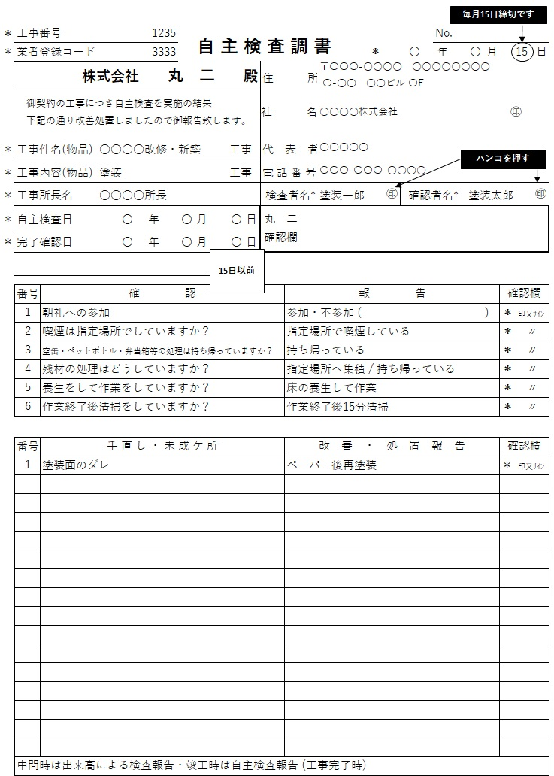
記入例

（注意点）
・本書を請求書に添付して御提出ください。
・丸二確認欄以外はすべて記入してください。
・＊印は必ず記入のこと (確認欄は業者様印又はサイン記入のこと)
・未記入欄がある場合は受付しかねます。

